Sheet1
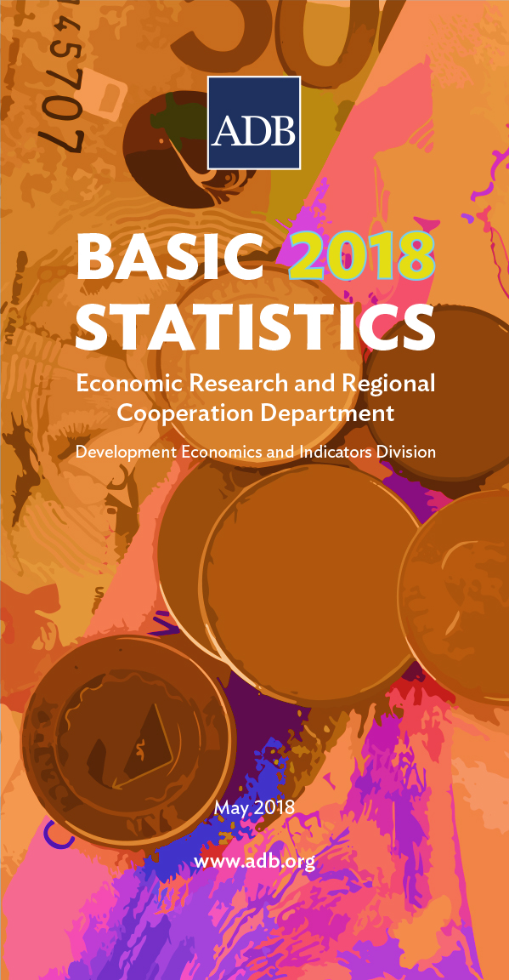
 | DEVELOPING MEMBER ECONOMY | CORE INDICATORS

 |  | Total Population | Average Annual Population Growth Rate | Proportion of Population below $1.90 Purchasing Power Parity (PPP) a Day
...
 |  | (million) | (%) | (%)
...
 |  | 2017 | 2012–2017 | 2016
 | Afghanistan | 29.70 | 1.9 | …
 | Armenia | 2.98 | -0.3 | 1.8
 | Azerbaijan | 9.89 | 1.2 | …
 | Bangladesh | 161.75 | 1.3 | 14.8
 | Bhutan | 0.78 | 1.6 | 2.2
 | Brunei Darussalam | 0.43 | 1.4 | …
 | Cambodia | 15.44 | 1.3 | …
 | China, People's Republic of | 1,390.08 | 0.5 | 1.4
 | Cook Islands | 0.02 | 0.0 | …
 | Fiji | 0.88 | 0.6 | 1.4
 | Georgia | 3.72 | -3.7 | 4.2
 | Hong Kong, China | 7.39 | 0.7 | …
 | India | 1,316.00 | 1.3 | 21.2
 | Indonesia | 265.27 | 1.3 | 6.5
 | Kazakhstan | 18.16 | 1.4 | 0.0
 | Kiribati | 0.11 | 1.3 | …
 | Korea, Republic of | 51.45 | 0.5 | 0.3
 | Kyrgyz Republic | 6.14 | 2.0 | 1.4
 | Lao People's Democratic Republic | 6.68 | 1.4 | 22.7
 | Malaysia | 32.05 | 1.7 | …
 | Maldives | 0.48 | 2.9 | …
 | Marshall Islands | 0.05 | 0.4 | …
 | Micronesia, Federated States of | 0.10 | 0.1 | 16.0
 | Mongolia | 3.15 | 2.1 | 0.5
 | Myanmar | 53.01 | 0.2 | 6.4
 | Nauru | 0.01 | 1.8 | …
 | Nepal | 28.71 | 1.4 | 15.0
¤ Differs from standard definition; or refers to only part of the country. | Pakistan | 199.10 | 2.0 | 6.1
"$" Refers to United States dollars | Palau | 0.02 | 0.5 | …
1 - 2010 2 - 2011 3 - 2012 4 - 2013 5 - 2014 6 - 2015 7 - 2016 8 - 2017 | Papua New Guinea | 8.75 | 3.1 | …
… denotes data not available from 2010 – denotes value equal to zero | Philippines | 104.92 | 1.7 | 8.3
0.0 denotes value is less than half of unit employed | Samoa | 0.20 | 0.8 | …
Data Sources: Online databases from international organizations (Food and Agriculture Organization of the United Nations; Inter-Parliamentary Union; International Energy Agency; International Labour Organization; International Monetary Fund; International Telecommunication Union; Organisation for Economic Co-operation and Development; Secretariat of the Pacific Community; United Nations Children's Fund; United Nations Educational, Scientific, and Cultural Organization Institute for Statistics; United Nations Environment Programme; United Nations Human Settlements Programme; United Nations Industrial Development Organization; United Nations Population Division; United Nations Population Fund; United Nations Statistics Division; United States Census Bureau; World Bank Global Database of Shared Prosperity; World Bank World Development Indicators; World Health Organization); ADB. 2018. Asian Development Outlook 2018. Manila; ADB. 2017. Key Indicators for Asia and the Pacific 2017. Manila; economy sources; staff estimates. | Singapore | 5.61 | 1.1 | …
 | Solomon Islands | 0.65 | 2.3 | 25.1
 | Sri Lanka | 21.44 | 1.0 | 0.7
 | Taipei,China | 23.57 | 0.2 | …
 | Tajikistan | 8.84 | 2.3 | 4.8
 | Thailand | 67.65 | 0.3 | 0.0
...

